IGP ET LR 2013
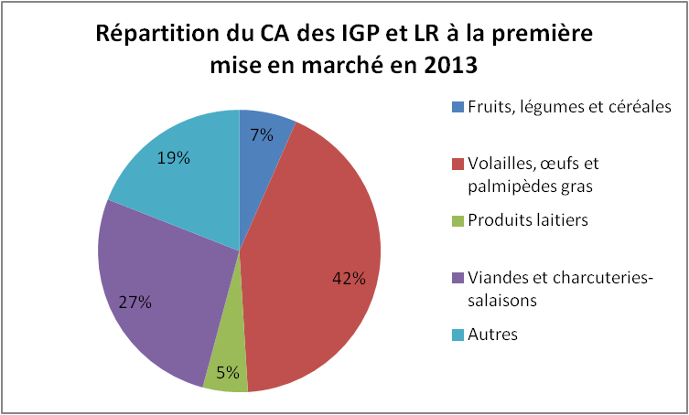
Filière | SigneStat | Tonnage commercialisé sous signe | CA à l'expédition ou sortie transformation en €
Fruits, légumes et céréales | IGP et IGP-LR et LR | 79,256 | 162,877,990
Volailles, œufs et palmipèdes gras | IGP et IGP-LR et LR |  | 1,052,229,808
Produits laitiers | IGP et IGP-LR et LR | 17,765 | 127,416,940
Viandes et charcuteries-salaisons | IGP et IGP-LR et LR | 113678 | 663,506,941
Autres | IGP et IGP-LR et LR |  | 471,766,141
 |  |  | 2,477,797,820

IGP 2013
Filière | SigneStat | Tonnage commercialisé sous signe | CA à l'expédition ou sortie transformation en €
Fruits, légumes et céréales | IGP et IGP-LR | 73,701 | 155,567,930
Volailles, œufs et palmipèdes gras | IGP et IGP-LR |  | 737,640,178
Produits laitiers | IGP et IGP-LR | 17,264 | 122,940,940
Viandes et charcuteries-salaisons | IGP et IGP-LR | 41,720 | 285,971,252
Autres | IGP et IGP-LR |  | 248,240,787
 |  |  | 1,550,361,087

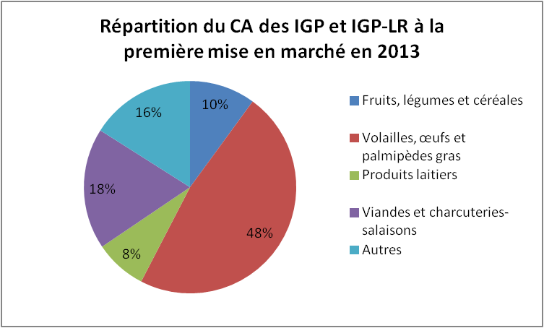

 |  |  |  | #DIV/0!

LR 2013
Filière | SigneStat | Tonnage commercialisé sous signe | CA à l'expédition ou sortie transformation en €
Fruits, légumes et céréales | LR et IGP-LR | 10,054 | 19,788,230
Volailles, œufs et palmipèdes gras | LR et IGP-LR |  | 689,805,808
Produits laitiers | LR et IGP-LR | 4,845 | 24,598,640
Viandes et charcuteries-salaisons | LR et IGP-LR | 91,617 | 496,895,167
Farines de céréales et de légumes ; Pain, pâtisseries et viennoiseries fraîches | LR et IGP-LR | 87,351 | 73,884,101
Préparations et conserves à base de poissons | LR |  | 29,017,088
Produits de la pêche et de l'aquaculture | LR | 12,036 | 127,305,790
Autres | LR |  | 7,405,635
 |  |  | 1,468,700,459

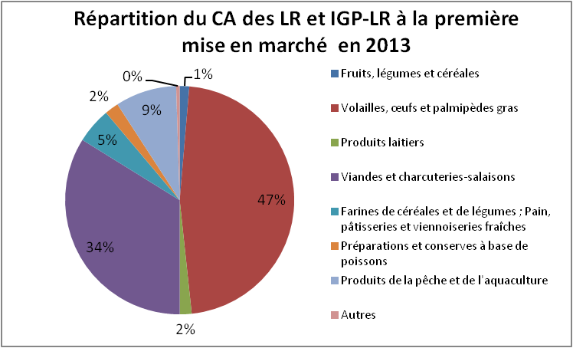

 |  |  |  | #DIV/0!

Tous signes agro 2013
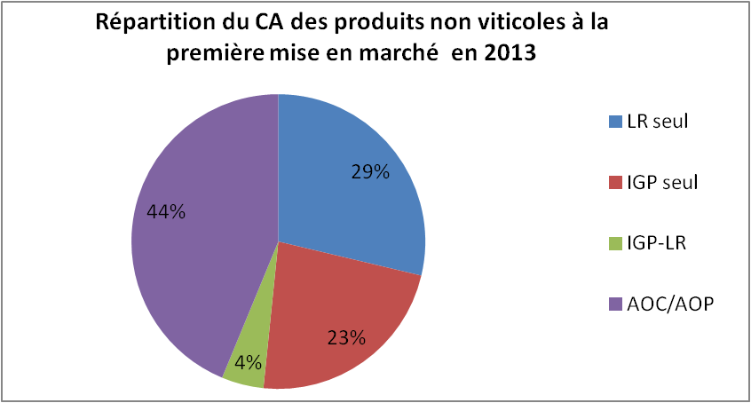
Produits hors vins et eaux de vie
Signe | Chiffre d'affaires à la première mise en marché en € H.T.
LR seul | 1,265,280,321
IGP seul | 1,009,097,361
IGP-LR | 203,420,138
AOC/AOP | 1,927,733,252
Total | 4,405,531,072

